예제 4-3
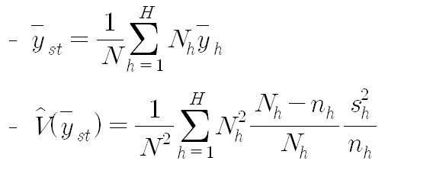
교재 117쪽 예제 4-3 : 모평균 추정

* 초등학교당 평균 학생 수 추정

일련번호 | 도시 | 농촌
1 | 2,000 | 600
2 | 1,200 | 450
3 | 1,500 | 200
4 | 1,000 | 300
5 | 900 | 1,200
6 | 1,300 | 900
7 | 3,000 | 600
8 | 1,500 | 750
9 | 1,000 | 1,000
10 | 1,800 | 300
모집단 크기 | 100 | 50
표본크기
표본평균
표본표준편차

